ПЛИТЫ 160
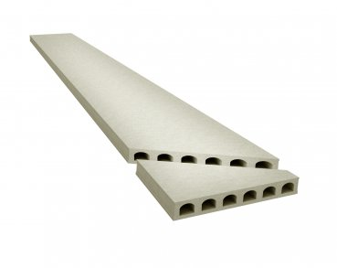
 |  | ООО "КрафтБетон"
 |  | 398902 г. Липецк, ул. Московская, стр.40 А, тел./факс: (4742) 39-31-40
 |  | www. kraftbeton.ru, info@kraftbeton.ru |  |  |  |  |  | (4742) 39-31-41
 |  | ПРАЙС-ЛИСТ( действует с 13.05.2024г)
ПЛИТЫ ПЕРЕКРЫТИЯ 160 мм
ООО "КрафтБетон" выпускает предварительно напряженные плиты пустотного настила с высотой сечения 160мм и длиной до 7м. Технология производства- стендовая. Армирование двурядное, напрягаемая рабочая арматура- стальные арматурные канаты класса К-7 по ГОСТ 13840-68 и высокопрочная проволока 5Вр1400-1 по ГОСТ 7348-81.

№ | Номенклатура | Длина мм | Ширина мм | Высота мм | Объем плиты, м³ | Масса тн | Нагрузка кг/м² | Цена за шт. с НДС
1 | ПБ1-15.12-8 | 1480 | 1197 | 160 | 0.283 | 0.42 | 800 | 3,944.17
2 | ПБ1-16.12-8 | 1580 | 1197 | 160 | 0.303 | 0.45 | 800 | 4,222.91
3 | ПБ1-17.12-8 | 1680 | 1197 | 160 | 0.322 | 0.48 | 800 | 4,487.71
4 | ПБ1-18.12-8 | 1780 | 1197 | 160 | 0.341 | 0.51 | 800 | 4,752.52
5 | ПБ1-19.12-8 | 1880 | 1197 | 160 | 0.360 | 0.54 | 800 | 5,017.32
6 | ПБ1-20.12-8 | 1980 | 1197 | 160 | 0.379 | 0.57 | 800 | 5,282.12
7 | ПБ1-21.12-8 | 2080 | 1197 | 160 | 0.398 | 0.60 | 800 | 5,546.93
8 | ПБ1-22.12-8 | 2180 | 1197 | 160 | 0.418 | 0.63 | 800 | 5,825.67
9 | ПБ1-23.12-8 | 2280 | 1197 | 160 | 0.437 | 0.66 | 800 | 6,090.47
10 | ПБ1-24.12-8 | 2380 | 1197 | 160 | 0.456 | 0.68 | 800 | 6,355.27
11 | ПБ1-25.12-8 | 2480 | 1197 | 160 | 0.475 | 0.71 | 800 | 6,620.08
12 | ПБ1-26.12-8 | 2580 | 1197 | 160 | 0.494 | 0.74 | 800 | 6,884.88
13 | ПБ1-27.12-8 | 2680 | 1197 | 160 | 0.513 | 0.77 | 800 | 7,149.68
14 | ПБ1-28.12-8 | 2780 | 1197 | 160 | 0.532 | 0.80 | 800 | 7,414.48
15 | ПБ1-29.12-8 | 2880 | 1197 | 160 | 0.552 | 0.83 | 800 | 7,693.22
16 | ПБ1-30.12-8 | 2980 | 1197 | 160 | 0.571 | 0.86 | 800 | 7,958.03
17 | ПБ1-31.12-8 | 3080 | 1197 | 160 | 0.590 | 0.88 | 800 | 8,222.83
18 | ПБ1-32.12-8 | 3180 | 1197 | 160 | 0.609 | 0.91 | 800 | 8,487.63
19 | ПБ1-33.12-8 | 3280 | 1197 | 160 | 0.628 | 0.94 | 800 | 8,752.44
20 | ПБ1-34.12-8 | 3380 | 1197 | 160 | 0.647 | 0.97 | 800 | 9,017.24
21 | ПБ1-35.12-8 | 3480 | 1197 | 160 | 0.666 | 1.00 | 800 | 9,282.04
22 | ПБ1-36.12-8 | 3580 | 1197 | 160 | 0.686 | 1.03 | 800 | 9,560.78
23 | ПБ1-37.12-8 | 3680 | 1197 | 160 | 0.705 | 1.06 | 800 | 9,825.59
24 | ПБ1-38.12-8 | 3780 | 1197 | 160 | 0.724 | 1.09 | 800 | 10,090.39
25 | ПБ1-39.12-8 | 3880 | 1197 | 160 | 0.743 | 1.11 | 800 | 10,355.19
26 | ПБ1-40.12-8 | 3980 | 1197 | 160 | 0.762 | 1.14 | 800 | 10,619.99
27 | ПБ1-41.12-8 | 4080 | 1197 | 160 | 0.781 | 1.17 | 800 | 10,884.80
28 | ПБ1-42.12-8 | 4180 | 1197 | 160 | 0.801 | 1.20 | 800 | 11,343.28
29 | ПБ1-43.12-8 | 4280 | 1197 | 160 | 0.820 | 1.23 | 800 | 11,612.35
30 | ПБ1-44.12-8 | 4380 | 1197 | 160 | 0.839 | 1.26 | 800 | 11,881.42
31 | ПБ1-45.12-8 | 4480 | 1197 | 160 | 0.858 | 1.29 | 800 | 12,150.48
32 | ПБ1-46.12-8 | 4580 | 1197 | 160 | 0.877 | 1.32 | 800 | 13,018.62
33 | ПБ1-47.12-8 | 4680 | 1197 | 160 | 0.896 | 1.34 | 800 | 13,300.67
34 | ПБ1-48.12-8 | 4780 | 1197 | 160 | 0.915 | 1.37 | 800 | 13,582.72
35 | ПБ1-49.12-8 | 4880 | 1197 | 160 | 0.935 | 1.40 | 800 | 13,879.60
36 | ПБ1-50.12-8 | 4980 | 1197 | 160 | 0.954 | 1.43 | 800 | 14,161.65
37 | ПБ1-51.12-8 | 5080 | 1197 | 160 | 0.973 | 1.46 | 800 | 14,892.15
38 | ПБ1-52.12-8 | 5180 | 1197 | 160 | 0.992 | 1.49 | 800 | 15,182.96
39 | ПБ1-53.12-8 | 5280 | 1197 | 160 | 1.011 | 1.52 | 800 | 15,473.76
40 | ПБ1-54.12-8 | 5380 | 1197 | 160 | 1.030 | 1.55 | 800 | 15,764.56
41 | ПБ1-55.12-8 | 5480 | 1197 | 160 | 1.050 | 1.57 | 800 | 16,996.77
42 | ПБ1-56.12-8 | 5580 | 1197 | 160 | 1.069 | 1.60 | 800 | 17,304.33
43 | ПБ1-57.12-8 | 5680 | 1197 | 160 | 1.088 | 1.63 | 800 | 17,611.89
44 | ПБ1-58.12-8 | 5780 | 1197 | 160 | 1.107 | 1.66 | 800 | 17,919.44
45 | ПБ1-59.12-8 | 5880 | 1197 | 160 | 1.126 | 1.69 | 800 | 18,227.02
46 | ПБ1-60.12-8 | 5980 | 1197 | 160 | 1.145 | 1.72 | 800 | 18,534.58
47 | ПБ1-61.12-8 | 6080 | 1197 | 160 | 1.164 | 1.75 | 800 | 19,043.64
48 | ПБ1-62.12-8 | 6180 | 1197 | 160 | 1.184 | 1.78 | 800 | 21,662.36
49 | ПБ1-63.12-8 | 6280 | 1197 | 160 | 1.203 | 1.80 | 800 | 22,009.98
50 | ПБ1-64.12-8 | 6380 | 1197 | 160 | 1.222 | 1.83 | 800 | 22,357.61
51 | ПБ1-65.12-8 | 6480 | 1197 | 160 | 1.241 | 1.86 | 800 | 22,705.22
52 | ПБ1-66.12-8 | 6580 | 1197 | 160 | 1.260 | 1.89 | 800 | 23,052.85
53 | ПБ1-67.12-8 | 6680 | 1197 | 160 | 1.279 | 1.92 | 800 | 25,663.11
54 | ПБ1-68.12-8 | 6780 | 1197 | 160 | 1.299 | 1.95 | 800 | 26,064.39
55 | ПБ1-69.12-8 | 6880 | 1197 | 160 | 1.318 | 1.98 | 800 | 27,239.00
56 | ПБ1-70.12-8 | 6980 | 1197 | 160 | 1.337 | 2.01 | 750 | 27,631.68
57 | ПБ1-71.12-8 | 7090 | 1197 | 160 | 1.358 | 2.04 | 750 | 28,024.35
58 | ПБ1-72.12-8 | 7190 | 1197 | 160 | 1.377 | 2.07 | 750 | 29,766.87

Имеем возможность изготовить:
плиты любой длины с точностью до 1 см;
доборные плиты шириной 325; 505; 685; 865; 1050мм;

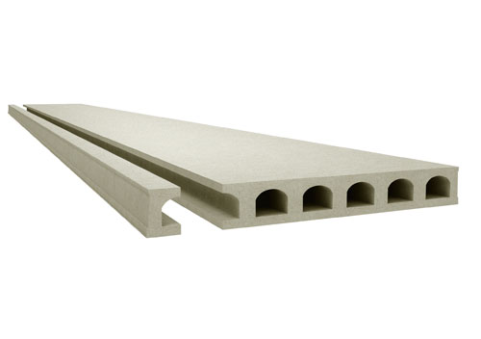
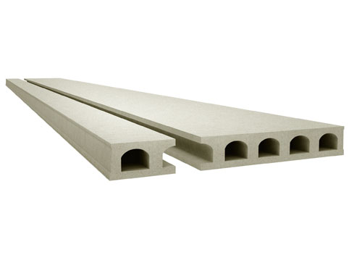
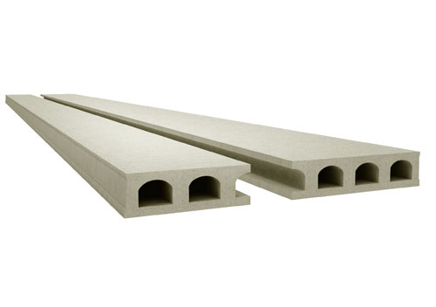

 | Ширина: 1050мм |  | Ширина: 325мм и 865мм |  |  |  | Ширина: 505мм и 685мм

угловые плиты |  |  |  |  | Стоимость углового распила 1400 руб/1 угол

ПЛИТЫ 220
 |  | ООО "КрафтБетон"
 |  | 398902 г. Липецк, ул. Московская, стр.40 А, тел./факс: (4742) 39-31-40
 |  | www. kraftbeton.ru, info@kraftbeton.ru |  |  |  |  |  | (4742) 39-31-41
 |  | ПРАЙС-ЛИСТ( действует с 13.05.2024г)
ПЛИТЫ ПЕРЕКРЫТИЯ 220 мм
ООО "КрафтБетон" выпускает предварительно напряженные плиты пустотного настила с высотой сечения 220мм и длиной до 9,6м. Технология производства- стендовая. Армирование двурядное, напрягаемая рабочая арматура- стальные арматурные канаты класса К-7 по ГОСТ 13840-68 и высокопрочная проволока 5Вр1400-1 по ГОСТ 7348-81.

№ | Номенклатура | Длина мм | Ширина мм | Высота мм | Объем плиты, м³ | Масса тн | Нагрузка кг/м² | Цена за шт. с НДС
1 | ПБ2-15.12-8 | 1480 | 1197 | 220 | 0.390 | 0.59 | 800 | 4,274.86
2 | ПБ2-16.12-8 | 1580 | 1197 | 220 | 0.416 | 0.62 | 800 | 4,559.85
3 | ПБ2-17.12-8 | 1680 | 1197 | 220 | 0.442 | 0.66 | 800 | 4,844.84
4 | ПБ2-18.12-8 | 1780 | 1197 | 220 | 0.469 | 0.70 | 800 | 5,140.77
5 | ПБ2-19.12-8 | 1880 | 1197 | 220 | 0.495 | 0.74 | 800 | 5,425.77
6 | ПБ2-20.12-8 | 1980 | 1197 | 220 | 0.521 | 0.78 | 800 | 5,710.76
7 | ПБ2-21.12-8 | 2080 | 1197 | 220 | 0.548 | 0.82 | 800 | 6,006.72
8 | ПБ2-22.12-8 | 2180 | 1197 | 220 | 0.574 | 0.86 | 800 | 6,291.73
9 | ПБ2-23.12-8 | 2280 | 1197 | 220 | 0.600 | 0.90 | 800 | 6,576.70
10 | ПБ2-24.12-8 | 2380 | 1197 | 220 | 0.627 | 0.94 | 800 | 6,872.65
11 | ПБ2-25.12-8 | 2480 | 1197 | 220 | 0.653 | 0.98 | 800 | 7,157.59
12 | ПБ2-26.12-8 | 2580 | 1197 | 220 | 0.679 | 1.02 | 800 | 7,442.60
13 | ПБ2-27.12-8 | 2680 | 1197 | 220 | 0.706 | 1.06 | 800 | 7,738.58
14 | ПБ2-28.12-8 | 2780 | 1197 | 220 | 0.732 | 1.10 | 800 | 8,023.54
15 | ПБ2-29.12-8 | 2880 | 1197 | 220 | 0.758 | 1.14 | 800 | 8,308.55
16 | ПБ2-30.12-8 | 2980 | 1197 | 220 | 0.785 | 1.18 | 800 | 8,604.49
17 | ПБ2-31.12-8 | 3080 | 1197 | 220 | 0.811 | 1.22 | 800 | 8,889.47
18 | ПБ2-32.12-8 | 3180 | 1197 | 220 | 0.837 | 1.26 | 800 | 9,174.45
19 | ПБ2-33.12-8 | 3280 | 1197 | 220 | 0.864 | 1.30 | 800 | 9,470.41
20 | ПБ2-34.12-8 | 3380 | 1197 | 220 | 0.890 | 1.34 | 800 | 9,755.42
21 | ПБ2-35.12-8 | 3480 | 1197 | 220 | 0.916 | 1.37 | 800 | 10,040.38
22 | ПБ2-36.12-8 | 3580 | 1197 | 220 | 0.943 | 1.42 | 800 | 10,336.33
23 | ПБ2-37.12-8 | 3680 | 1197 | 220 | 0.969 | 1.45 | 800 | 10,621.35
24 | ПБ2-38.12-8 | 3780 | 1197 | 220 | 0.995 | 1.49 | 800 | 10,906.30
25 | ПБ2-39.12-8 | 3880 | 1197 | 220 | 1.022 | 1.53 | 800 | 11,202.29
26 | ПБ2-40.12-8 | 3980 | 1197 | 220 | 1.048 | 1.57 | 800 | 11,487.26
27 | ПБ2-41.12-8 | 4080 | 1197 | 220 | 1.074 | 1.61 | 800 | 11,772.27
28 | ПБ2-42.12-8 | 4180 | 1197 | 220 | 1.101 | 1.65 | 800 | 12,068.19
29 | ПБ2-43.12-8 | 4280 | 1197 | 220 | 1.127 | 1.69 | 800 | 12,353.19
30 | ПБ2-44.12-8 | 4380 | 1197 | 220 | 1.153 | 1.73 | 800 | 12,638.20
31 | ПБ2-45.12-8 | 4480 | 1197 | 220 | 1.180 | 1.77 | 800 | 12,934.14
32 | ПБ2-46.12-8 | 4580 | 1197 | 220 | 1.206 | 1.81 | 800 | 13,219.14
33 | ПБ2-47.12-8 | 4680 | 1197 | 220 | 1.232 | 1.85 | 800 | 13,504.13
34 | ПБ2-48.12-8 | 4780 | 1197 | 220 | 1.259 | 1.89 | 800 | 13,800.13
35 | ПБ2-49.12-8 | 4880 | 1197 | 220 | 1.285 | 1.93 | 800 | 14,085.08
36 | ПБ2-50.12-8 | 4980 | 1197 | 220 | 1.311 | 1.97 | 800 | 14,370.04
37 | ПБ2-51.12-8 | 5080 | 1197 | 220 | 1.338 | 2.01 | 800 | 14,666.00
38 | ПБ2-52.12-8 | 5180 | 1197 | 220 | 1.364 | 2.05 | 800 | 14,950.99
39 | ПБ2-53.12-8 | 5280 | 1197 | 220 | 1.390 | 2.09 | 800 | 15,235.97
40 | ПБ2-54.12-8 | 5380 | 1197 | 220 | 1.417 | 2.13 | 800 | 15,249.52
41 | ПБ2-55.12-8 | 5480 | 1197 | 220 | 1.443 | 2.17 | 800 | 16,688.09
42 | ПБ2-56.12-8 | 5580 | 1197 | 220 | 1.469 | 2.20 | 800 | 16,988.81
43 | ПБ2-57.12-8 | 5680 | 1197 | 220 | 1.496 | 2.24 | 800 | 17,301.05
44 | ПБ2-58.12-8 | 5780 | 1197 | 220 | 1.522 | 2.28 | 800 | 17,601.72
45 | ПБ2-59.12-8 | 5880 | 1197 | 220 | 1.548 | 2.32 | 800 | 17,902.46
46 | ПБ2-60.12-8 | 5980 | 1197 | 220 | 1.575 | 2.36 | 800 | 18,214.68
47 | ПБ2-61.12-8 | 6080 | 1197 | 220 | 1.601 | 2.40 | 800 | 18,515.38
48 | ПБ2-62.12-8 | 6180 | 1197 | 220 | 1.627 | 2.44 | 800 | 20,023.58
49 | ПБ2-63.12-8 | 6280 | 1197 | 220 | 1.654 | 2.48 | 800 | 20,355.91
50 | ПБ2-64.12-8 | 6380 | 1197 | 220 | 1.680 | 2.52 | 800 | 20,473.71
51 | ПБ2-65.12-8 | 6480 | 1197 | 220 | 1.706 | 2.56 | 800 | 20,790.61
52 | ПБ2-66.12-8 | 6580 | 1197 | 220 | 1.733 | 2.60 | 800 | 21,119.63
53 | ПБ2-67.12-8 | 6680 | 1197 | 220 | 1.759 | 2.64 | 800 | 21,436.47
54 | ПБ2-68.12-8 | 6780 | 1197 | 220 | 1.785 | 2.68 | 800 | 23,622.13
55 | ПБ2-69.12-8 | 6880 | 1197 | 220 | 1.812 | 2.72 | 800 | 24,698.86
56 | ПБ2-70.12-8 | 6980 | 1197 | 220 | 1.838 | 2.76 | 800 | 26,757.69
57 | ПБ2-71.12-8 | 7080 | 1197 | 220 | 1.864 | 2.80 | 800 | 27,136.19
58 | ПБ2-72.12-8 | 7180 | 1197 | 220 | 1.891 | 2.84 | 800 | 27,529.24
59 | ПБ2-73.12-8 | 7280 | 1197 | 220 | 1.917 | 2.88 | 800 | 27,907.77
60 | ПБ2-74.12-8 | 7380 | 1197 | 220 | 1.943 | 2.91 | 800 | 28,286.30
61 | ПБ2-75.12-8 | 7480 | 1197 | 220 | 1.970 | 2.96 | 800 | 28,679.32
62 | ПБ2-76.12-8 | 7580 | 1197 | 220 | 1.996 | 2.99 | 800 | 29,824.16
63 | ПБ2-77.12-8 | 7680 | 1197 | 220 | 2.022 | 3.03 | 800 | 30,212.61
64 | ПБ2-78.12-8 | 7780 | 1197 | 220 | 2.049 | 3.07 | 800 | 30,616.04
65 | ПБ2-79.12-8 | 7880 | 1197 | 220 | 2.075 | 3.11 | 800 | 31,004.53
66 | ПБ2-80.12-8 | 7980 | 1197 | 220 | 2.101 | 3.15 | 800 | 31,393.05
67 | ПБ2-81.12-8 | 8080 | 1197 | 220 | 2.128 | 3.19 | 800 | 31,796.48
68 | ПБ2-82.12-8 | 8180 | 1197 | 220 | 2.154 | 3.23 | 800 | 32,184.97
69 | ПБ2-83.12-8 | 8280 | 1197 | 220 | 2.180 | 3.27 | 800 | 32,573.44
70 | ПБ2-84.12-8 | 8380 | 1197 | 220 | 2.207 | 3.31 | 800 | 32,976.87
71 | ПБ2-85.12-8 | 8480 | 1197 | 220 | 2.233 | 3.35 | 800 | 35,763.26
72 | ПБ2-86.12-8 | 8580 | 1197 | 220 | 2.259 | 3.39 | 800 | 36,179.67
73 | ПБ2-87.12-8 | 8680 | 1197 | 220 | 2.286 | 3.43 | 800 | 36,612.08
74 | ПБ2-88.12-8 | 8780 | 1197 | 220 | 2.312 | 3.47 | 800 | 37,028.51
75 | ПБ2-89.12-8 | 8880 | 1197 | 220 | 2.338 | 3.51 | 800 | 37,444.90
76 | ПБ2-90.12-8 | 8980 | 1197 | 220 | 2.365 | 3.55 | 800 | 37,877.32
77 | ПБ2-91.12-8 | 9080 | 1197 | 220 | 2.391 | 3.59 | 800 | 42,671.23
78 | ПБ2-92.12-8 | 9180 | 1197 | 220 | 2.417 | 3.63 | 800 | 43,135.24
79 | ПБ2-93.12-8 | 9280 | 1197 | 220 | 2.444 | 3.67 | 800 | 43,617.08
80 | ПБ2-94.12-8 | 9380 | 1197 | 220 | 2.470 | 3.71 | 800 | 44,081.13
81 | ПБ2-95.12-8 | 9480 | 1197 | 220 | 2.496 | 3.74 | 800 | 44,545.12
82 | ПБ2-96.12-8 | 9580 | 1197 | 220 | 2.523 | 3.78 | 800 | 45,026.98
 | Имеем возможность изготавливать:
 | - плиты любой длины;
 | - доборные плиты шириной 325, 505, 685, 865, 1050 мм;

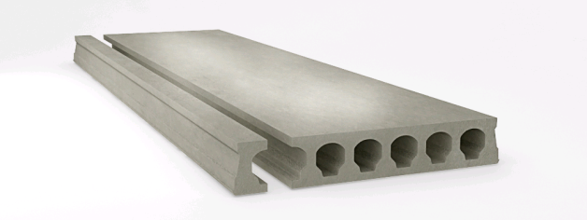
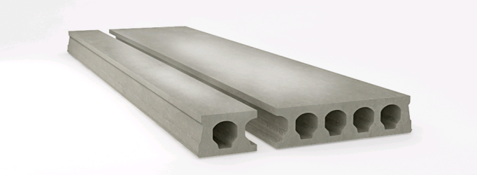
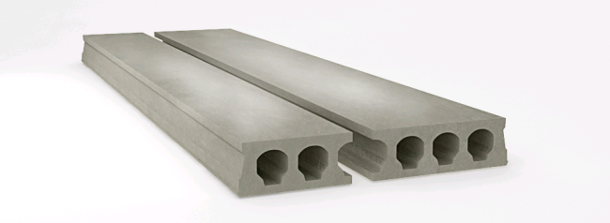

Ширина: 1050мм |  |  | Ширина: 325мм и 865мм |  |  |  | Ширина: 505мм и 685мм

 | - плиты с косыми торцами (угловые плиты);
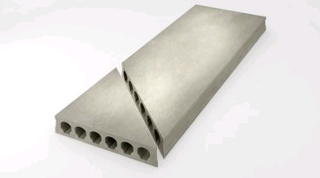

 |  |  |  | - плиты с выборками (ниши и проемы);

 |  |  |  | - плиты повышенных нагрузок до 5100 кг/м² .

